Page de garde
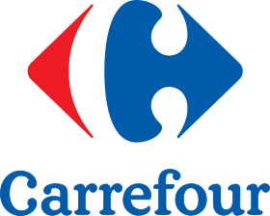

Audit Conseil Magasin
en Bonnes Pratiques d'Hygiène et système HACCP
UHD- Carrefour Tunisie
Rapport d'audit

Carrefour |  | Hyper La Soukra/ SUSHI

Evolution des scores par audit

Note globale magasin
 | 1 | 1

TGC-Exploitation
 | 1 | 1

Note-Sushi
A1 | 78.1%
A2 | 77.9%
A3 | 0.0%
A4 | 0.0%
A5
A6
Audit N° | Note-Sushi |  | Hyper La Soukra/ SUSHI
A1 | 78.1%
A2 | 77.9%
A3 | #DIV/0!
A4 | #DIV/0!
A5
A6
Taux global de réalisation du plan d'action
 | 1 | 1

